Alfs
YMJ- Sammanställning av beslut- avgifter mm |  |  |  |  | Revisionshantering
 |  |  |  |  | 0 | HS 31.10.16
Vad | Beskrivning/ Ansvarig | e | Beslut när ? | Anm | a | AG 2.11.16
Styrelsemn 2018 | Enligt hemsidan |  | Årsmöte 2018 |  | b | HS 4.11.2016 |  | sammnaställning av 0 och b
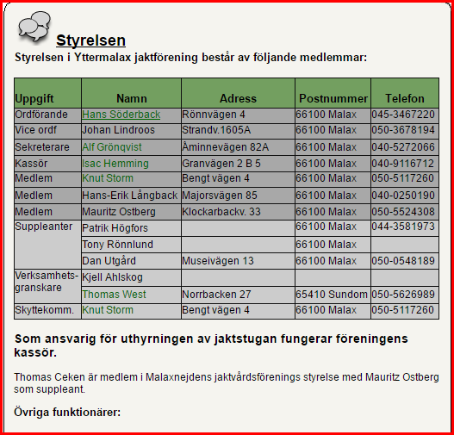

Styrelse | Hasse ordf |  | Årsmöte 2016
 | Johan L vice ordf
 | Alf sekr
 | Isac kassör
 | Mauritz

Styrelse | Enligt hemsidan |  | Årsmöte 2016

Övriga funktionärer | Enligt hemsidan |  | Årsmöte 2016

Övriga funktionärer | Enligt hemsidan |  | Årsmöte 2016

Medlemsavgifter
Årskort | 50 e/år
Medlem | 30 e/år+ startavgift 50e
Villkor för medlem | Bosatt i YM eller född i YM. Efter 5 år bosatt kan bli medlem. Född och bosatt i YM kan bli medlem direkt
 | Bör ha sina marker utarrenderade för jakt i egen och andra föreningar |  | Gammalt beslut

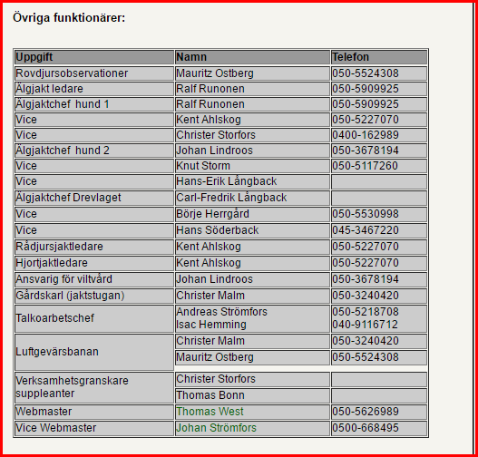
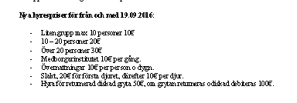
Dagkort |  | 10 e
Utbytesjakt ÖMJ YMJ | Max 2 dagar/gång. Medd. Till styrelsen | Avgiftsfri | Enligt avtal 1999
Jaktprov med hund andra klubbar | Är OK men bekr. från Styrelsen behövs

Viltåkrar | YMJ understöder under vissa villkor |  | Styrelsemötet 10.04.2011 parag 5

Uthyrningsavgifter | Mötesrum max 10 pers | 10 e | StyrMöte 18/9 2016
 | Mötesrum 11-20 pers | 20 e | StyrMöte 18/9 2016
 | Mötesrum över 20 pers | 30 e | StyrMöte 18/9 2016
 | Övernattningar /pers/dygn | 10 e | StyrMöte 18/9 2016
 | Slakt första djuret | 20 e | StyrMöte 18/9 2016
 | Slakt följande djur | 10 e | StyrMöte 18/9 2016
 | Soppgryta per gång, diskad | 50 e | StyrMöte 18/9 2016
 | Soppgryta per gång, odiskad | 100 e | StyrMöte 18/9 2016
Älgjaktsavgifter | 2017 | 130 e | Älgmöte 18/9 2016
Gästavgifter utbytes | 2017 | 130 e | StyrMöte 11/9 2016
 | Fällavgift tjur | 100 e | StyrMöte 11/9 2016
 | per tagg | 35 e | StyrMöte 11/9 2016
 | ko | 50 e | StyrMöte 11/9 2016 |  |  | 2007 | 2008 | 2015 | 2016
 | kalv | 20 e | StyrMöte 11/9 2016 |  | Utbytesjaktgäster
Gästavgifter ej utbytes | 2017 | 170 e | StyrMöte 11/9 2016 |  | Älgdeltagaravgift (samma som egna medl) | 140 | 100 | 130 | 130
 | Fällavgift tjur | 170 e | StyrMöte 11/9 2016 |  | Tjur | 100 | 100 | ? | 100
 | per tagg | 60 e | StyrMöte 11/9 2016 |  | per tagg | 35 | 35 | ? | 35
 | ko | 90 e | StyrMöte 11/9 2016 |  | ko | 50 | 50 | ? | 50
 | kalv | 30 e | StyrMöte 11/9 2016 |  | kalv | 35 | 35 | ? | 20
Hjortjakt | deltagaravift | 20 e | StyrMöte 11/9 2016
 | Fällavgift vuxna | 80 e | StyrMöte 11/9 2016 |  | Ej utbytesjaktgäster-Företagsgäster
 | Fällavgift kiddar | 30 e | StyrMöte 11/9 2016 |  |  |  |  |  | 1.70
Rådjur | Fällavgift | 10 e | StyrMöte 11/9 2016 |  | Älgdeltagaravgift | 240 | 170 | YMJ+x% | 220
 |  |  |  |  | Tjur | 170 | 170 | ? | 170
Jaktstugan adress | Klockarbackvägen 140 |  |  |  | per tagg | 60 | 60 | ? | 60

Bank
Aktia
Andelsbanken

 |  |  |  |  | ko | 85 | 85 | ? | 90
 |  |  |  |  | kalv | 35 | 35 | ? | 30

